副食
コード | 学会分類 | 食形態 | 画像 | 食種名称 | 備考
0j | べたつき 粒やカス全くなし | 均質で、べたつきなどないゼリー。 離水が少なく、スライス状にすくうことが可能なもの。 たんぱく質含有量が少ないもの。
1j | べたつき 粒やカス全くなし | 均質で、べたつきなどないゼリー・プリン・ムース。 | 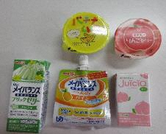 | 補助食品 | ブリックゼリー（明治）、ソフトゼリー（明治）使用。ジューシオ（三和化学）はとろみ使用で提供。他、プリン・ゼリー等提供。
2-1 | 噛まなくてよい 粒やカスなし | ミキサーを使用し、粒が残らずなめらかに均一な状態。 ゲル化剤・とろみ剤でまとめたもの。 | 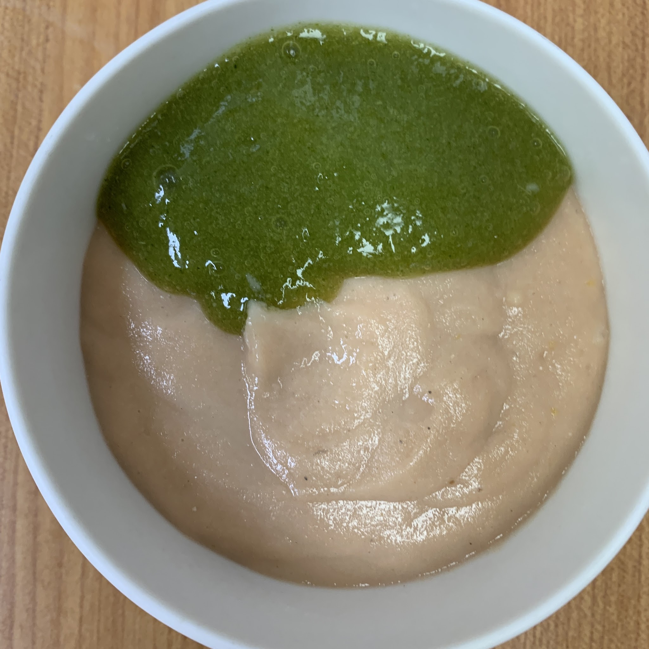 | ミキサー食 | トロミナール（ファイン）使用。 主菜・副菜等の献立あり。
2-2 | 噛まなくてよい 若干の残渣あり (粥粒程度) | フードプロセッサーやミキサー等を使用したもので、若干の粒が残った状態。 ゲル化剤・とろみ剤でまとめたもの。
3 | 舌でつぶせる | フードプロセッサーやミキサー等を使用したものを、ゲル化剤で固めたもの。 舌や口蓋で押しつぶせる程度の硬さ。
4 | 歯ぐきでつぶせる 容易に噛める | 軟らかく調理したものを、きざみ～そのままの形態（＊いずれの形態も）バラつきや、多量の離水がないよう配慮したもの。 箸やスプーンで切れるやわらかさ。 | 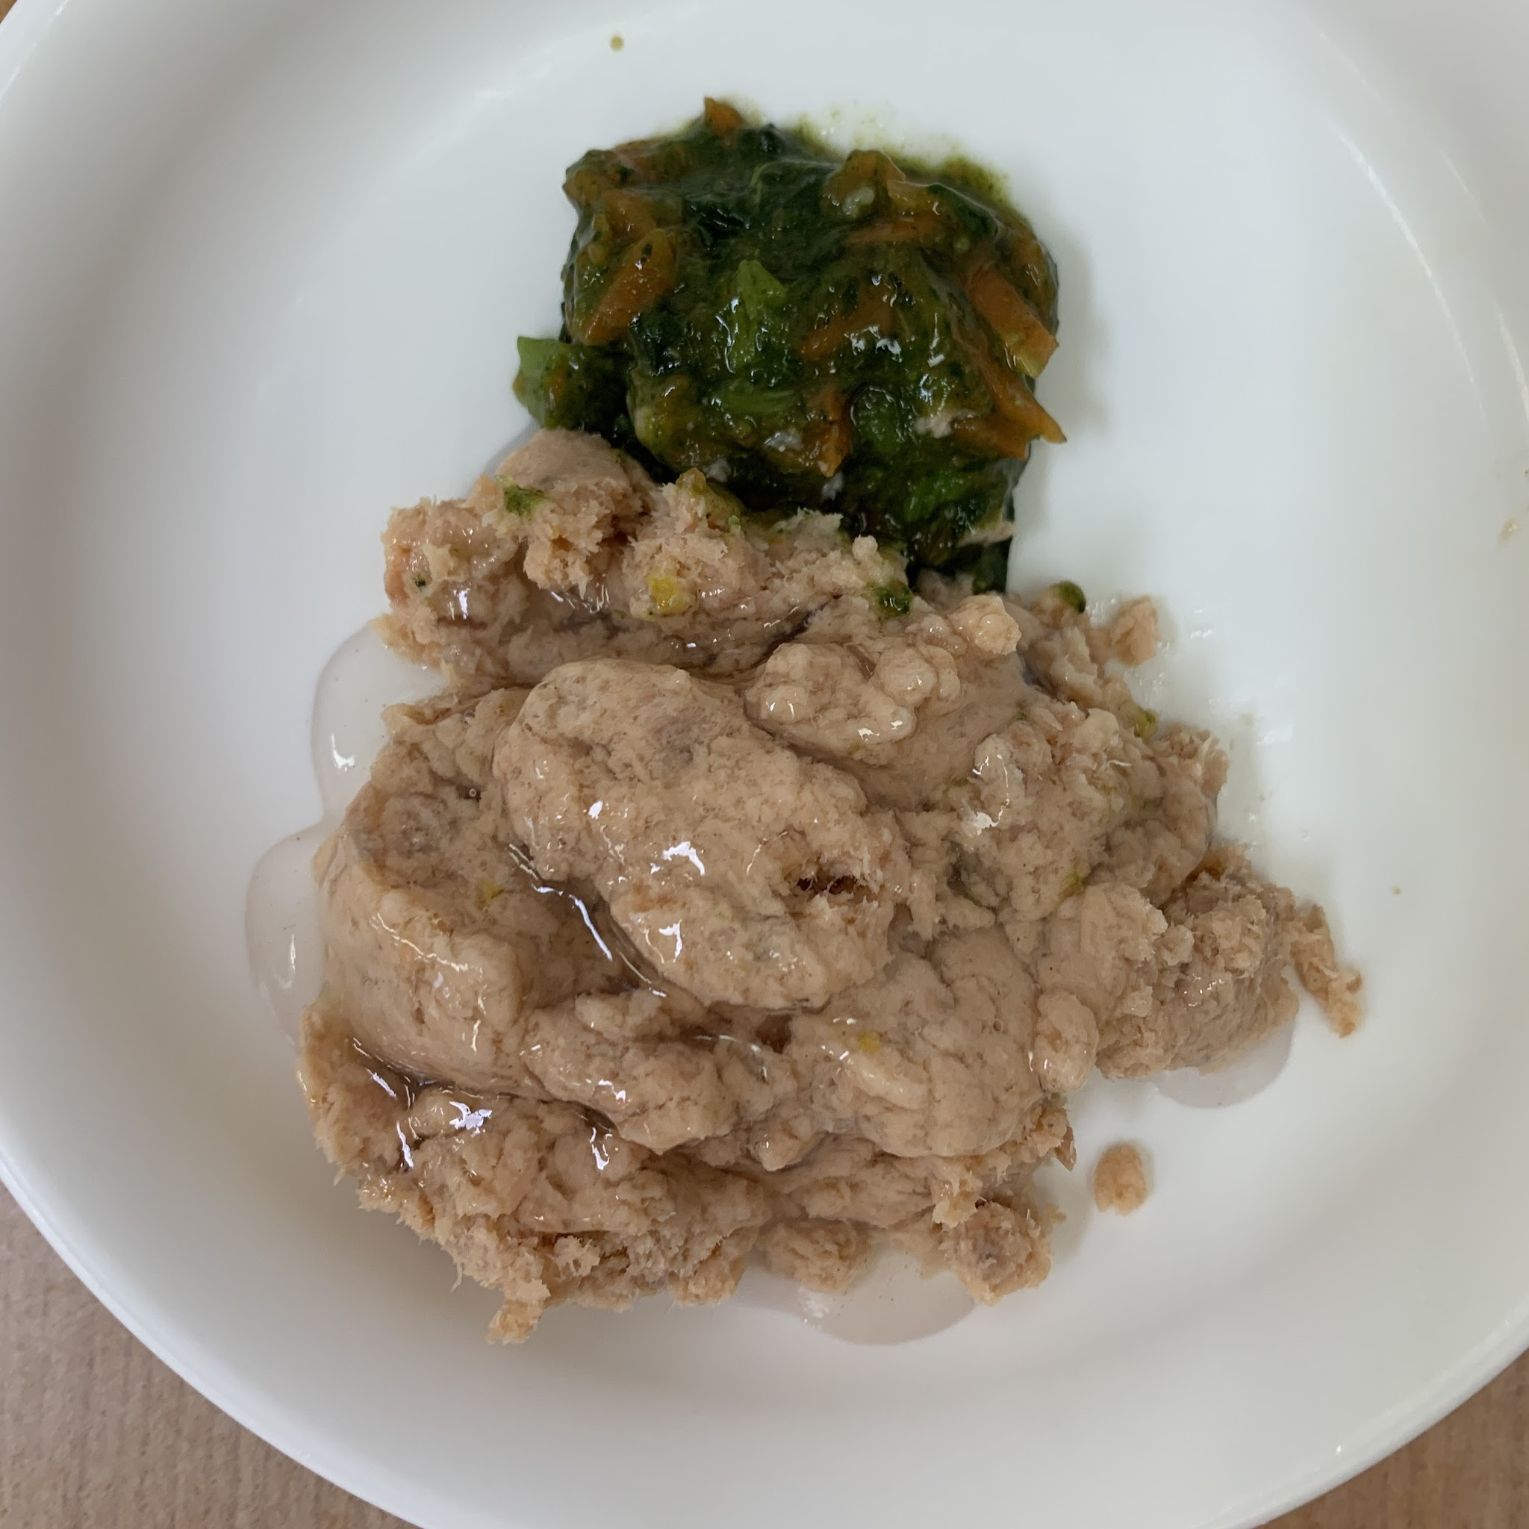 | 極きざみ食 | フードプロセッサーで極小にしたもの（噛まずに飲みこめるくらい）に、とろみ調整だしあんをかけて提供。
4 | 歯ぐきでつぶせる 容易に噛める | 軟らかく調理したものを、きざみ～そのままの形態（＊いずれの形態も）バラつきや、多量の離水がないよう配慮したもの。 箸やスプーンで切れるやわらかさ。 | 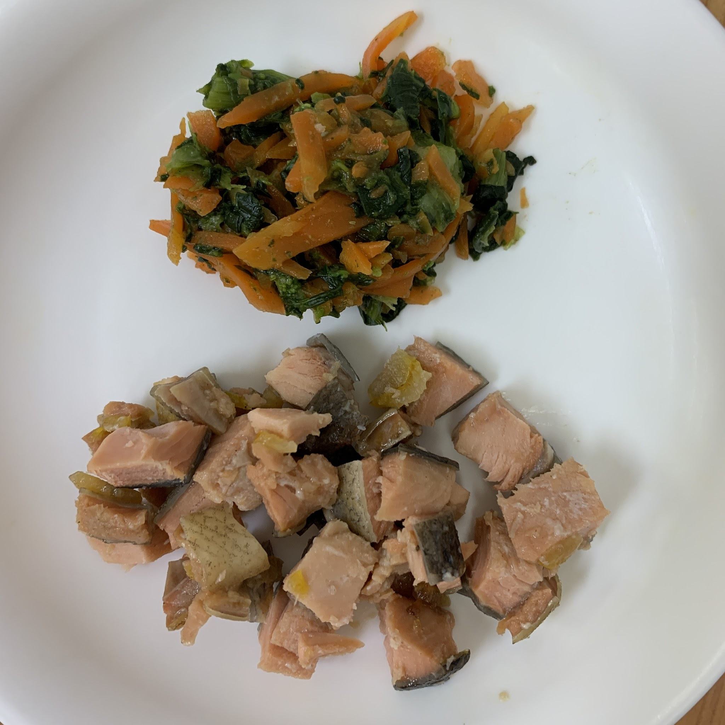 | きざみ食 | 包丁(魚・揚げ物は１ｃｍくらい）またはフードプロセッサーであら刻みにしたもの。 必要に応じてとろみ調整だしあんをかけて提供。

主食
コード | 学会分類 | 食形態 | 画像 | 食種名称 | 備考
0j | べたつき 粒やカス全くなし
1j | べたつき 粒やカス全くなし | ミキサーを使用したもの。 粒が残らずなめらかで均一な状態で、ゲル化剤を混ぜ、ゼリー状にした粥。 | 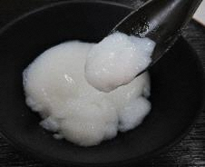 | ゼリー粥 | プリンナール（ファイン）使用。
2-1 | 噛まなくてよい 粒やカスなし | ミキサーを使用し、粒が残らずなめらかに均一な状態。ゲル化剤・とろみ剤でまとめたもの。 | 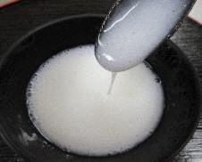 | ミキサー粥
2-2 | 噛まなくてよい 若干の残渣あり （粥粒程度） | フードプロセッサーやミキサー等を使用したもので、若干の粒が残った状態。離水や粘度、付着性に配慮した粥。
3 | 舌でつぶせる | 全粥に離水防止のとろみ剤やゲル化剤を混ぜたもの。
4 | 歯ぐきでつぶせる 容易に噛める | 米重量に対し5倍の水分量。または、米飯重量の2倍の水分量で炊いた粥。粒が残っている不均一な状態。 | 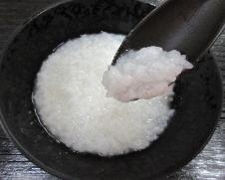 | 全粥
4 | 歯ぐきでつぶせる 容易に噛める | 水分量をやや多めに、軟らかく炊いたご飯。 | 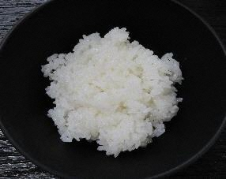 | 軟飯

PDF出力
施設名 | サテライト型特別養護老人ホーム 笛吹の里 |  | 住所 |  | 新潟県上越市大字薮野138番地 |  |  |  |  | 更新日 | 2024-12-23
 |  |  | 連絡先 |  |  |  | 電話番号 | 025-522-3030

べたつき
粒やカス
全くなし
べたつき
粒やカス
全くなし
【副食】 |  |  |  |  |  | 【主食】
分類コード | 食形態 | 画像 | 食種名称 | 備考 |  | 分類コード | 食形態 | 画像 | 食種名称 | 備考
0j | 均質で、べたつきなどないゼリー。 離水が少なく、スライス状にすくうことが可能なもの。 たんぱく質含有量が少ないもの。 |  |  |  |  | 0j
1j | 均質で、べたつきなどないゼリー・プリン・ムース。 |  | 補助食品 | ブリックゼリー（明治）、ソフトゼリー（明治）使用。ジューシオ（三和化学）はとろみ使用で提供。他、プリン・ゼリー等提供。 |  | 1j | ミキサーを使用したもの。 粒が残らずなめらかで均一な状態で、ゲル化剤を混ぜ、ゼリー状にした粥。 |  | ゼリー粥 | プリンナール（ファイン）使用。
噛まなくて
よい
噛まなくて
よい
2-1 粒やカスなし | ミキサーを使用し、粒が残らずなめらかに均一な状態。 ゲル化剤・とろみ剤でまとめたもの。 |  | ミキサー食 | トロミナール（ファイン）使用。 主菜・副菜等の献立あり。 |  | 2-1 粒やカスなし | ミキサーを使用し、粒が残らずなめらかに均一な状態。ゲル化剤・とろみ剤でまとめたもの。 |  | ミキサー粥
2-2 若干の残渣あり （粥粒程度） | フードプロセッサーやミキサー等を使用したもので、若干の粒が残った状態。 ゲル化剤・とろみ剤でまとめたもの。 |  |  |  |  | 2-2 若干の残渣あり （粥粒程度） | フードプロセッサーやミキサー等を使用したもので、若干の粒が残った状態。離水や粘度、付着性に配慮した粥。
舌で
つぶせる
舌で
つぶせる
3 | フードプロセッサーやミキサー等を使用したものを、ゲル化剤で固めたもの。 舌や口蓋で押しつぶせる程度の硬さ。 |  |  |  |  | 3 | 全粥に離水防止のとろみ剤やゲル化剤を混ぜたもの。
歯ぐきで
つぶせる
歯ぐきで
つぶせる
4 | 軟らかく調理したものを、きざみ～そのままの形態（＊いずれの形態も）バラつきや、多量の離水がないよう配慮したもの。 箸やスプーンで切れるやわらかさ。 |  | 極きざみ食 | フードプロセッサーで極小にしたもの（噛まずに飲みこめるくらい）に、とろみ調整だしあんをかけて提供。 |  | 4 | 米重量に対し5倍の水分量。または、米飯重量の2倍の水分量で炊いた粥。粒が残っている不均一な状態。 |  | 全粥
容易に
噛める
容易に
噛める
 | 軟らかく調理したものを、きざみ～そのままの形態（＊いずれの形態も）バラつきや、多量の離水がないよう配慮したもの。 箸やスプーンで切れるやわらかさ。 |  | きざみ食 | 包丁(魚・揚げ物は１ｃｍくらい）またはフードプロセッサーであら刻みにしたもの。 必要に応じてとろみ調整だしあんをかけて提供。 |  |  | 水分量をやや多めに、軟らかく炊いたご飯。 |  | 軟飯

【水分とろみ】
とろみ調整食品 | トロミナール |  |  |  | 備考
 | 小さじ1杯 | 2.0
学会分類 | 薄いとろみ | 中間のとろみ | 濃いとろみ
使用目安量 ( g ) 水100mlあたり | 0.7～1.6 | 1.6～2.7 | 2.7～3.9
使用目安量 ( 小さじ ) 水100mlあたり

更新記録
更新
更新記録シート
同意の確認 |  | チェック | ↓ 氏名を入力 ↓
更新内容について施設長の同意を得ました |  | FALSE

日時 | 氏名
2024-12-13 14:40:46 | 竹村花菜
2024-12-23 15:17:54 | 竹村花菜
2024-12-23 16:35:23 | 竹村花菜

PDFウェブ出力
施設名 | サテライト型特別養護老人ホーム 笛吹の里 |  | 住所 |  | 新潟県上越市大字薮野138番地 |  |  |  |  | 更新日 | 2024-12-23
 |  |  | 連絡先 |  |  |  | 電話番号 | 025-522-3030

べたつき
粒やカス
全くなし
べたつき
粒やカス
全くなし
【副食】 |  |  |  |  |  | 【主食】
分類コード | 食形態 | 画像 | 食種名称 | 備考 |  | 分類コード | 食形態 | 画像 | 食種名称 | 備考
0j | 均質で、べたつきなどないゼリー。 離水が少なく、スライス状にすくうことが可能なもの。 たんぱく質含有量が少ないもの。 |  |  |  |  | 0j
1j | 均質で、べたつきなどないゼリー・プリン・ムース。 |  | 補助食品 | ブリックゼリー（明治）、ソフトゼリー（明治）使用。ジューシオ（三和化学）はとろみ使用で提供。他、プリン・ゼリー等提供。 |  | 1j | ミキサーを使用したもの。 粒が残らずなめらかで均一な状態で、ゲル化剤を混ぜ、ゼリー状にした粥。 |  | ゼリー粥 | プリンナール（ファイン）使用。
噛まなくて
よい
噛まなくて
よい
2-1 粒やカスなし | ミキサーを使用し、粒が残らずなめらかに均一な状態。 ゲル化剤・とろみ剤でまとめたもの。 |  | ミキサー食 | トロミナール（ファイン）使用。 主菜・副菜等の献立あり。 |  | 2-1 粒やカスなし | ミキサーを使用し、粒が残らずなめらかに均一な状態。ゲル化剤・とろみ剤でまとめたもの。 |  | ミキサー粥
2-2 若干の残渣あり （粥粒程度） | フードプロセッサーやミキサー等を使用したもので、若干の粒が残った状態。 ゲル化剤・とろみ剤でまとめたもの。 |  |  |  |  | 2-2 若干の残渣あり （粥粒程度） | フードプロセッサーやミキサー等を使用したもので、若干の粒が残った状態。離水や粘度、付着性に配慮した粥。
舌で
つぶせる
舌で
つぶせる
3 | フードプロセッサーやミキサー等を使用したものを、ゲル化剤で固めたもの。 舌や口蓋で押しつぶせる程度の硬さ。 |  |  |  |  | 3 | 全粥に離水防止のとろみ剤やゲル化剤を混ぜたもの。
歯ぐきで
つぶせる
歯ぐきで
つぶせる
4 | 軟らかく調理したものを、きざみ～そのままの形態（＊いずれの形態も）バラつきや、多量の離水がないよう配慮したもの。 箸やスプーンで切れるやわらかさ。 |  | 極きざみ食 | フードプロセッサーで極小にしたもの（噛まずに飲みこめるくらい）に、とろみ調整だしあんをかけて提供。 |  | 4 | 米重量に対し5倍の水分量。または、米飯重量の2倍の水分量で炊いた粥。粒が残っている不均一な状態。 |  | 全粥
容易に
噛める
容易に
噛める
 | 軟らかく調理したものを、きざみ～そのままの形態（＊いずれの形態も）バラつきや、多量の離水がないよう配慮したもの。 箸やスプーンで切れるやわらかさ。 |  | きざみ食 | 包丁(魚・揚げ物は１ｃｍくらい）またはフードプロセッサーであら刻みにしたもの。 必要に応じてとろみ調整だしあんをかけて提供。 |  |  | 水分量をやや多めに、軟らかく炊いたご飯。 |  | 軟飯

【水分とろみ】
とろみ調整食品 | トロミナール |  |  |  | 備考
 | 小さじ1杯 | 2.0
学会分類 | 薄いとろみ | 中間のとろみ | 濃いとろみ
使用目安量 ( g ) 水100mlあたり | 0.7～1.6 | 1.6～2.7 | 2.7～3.9
使用目安量 ( 小さじ ) 水100mlあたり

